申请维护
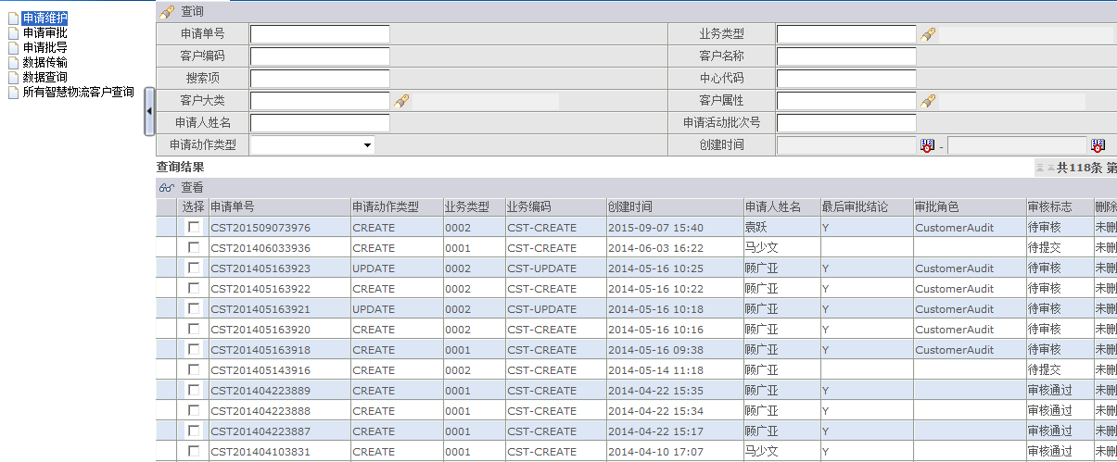
页面

角色限定 | 3PLManager CustomerApplicant 可以看见此菜单
 | 3PLManager 只能看到查看按钮
 | CustomerApplicant 能看到所有的按钮

功能详解 | 查询 | 输入查询条件查询申请单信息
 |  | 如果当前角色没有3PLManager的权限，则限定申请单的创建人为当前用户
 | 增加 | 增加一条申请单信息
 |  | 跳转到 业务编码的选择界面

业务编码选择
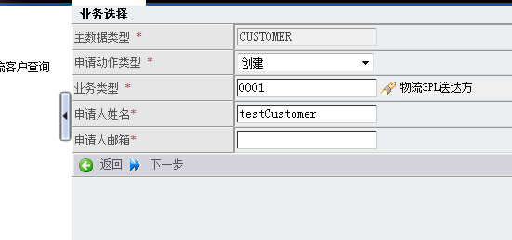

可以选择是创建还是更新
业务类型为值集配置项，通过人员角色分片表，配置到系统中

点击下一步，校验必填项，跳转到申请维护清单界面

申请维护清单界面
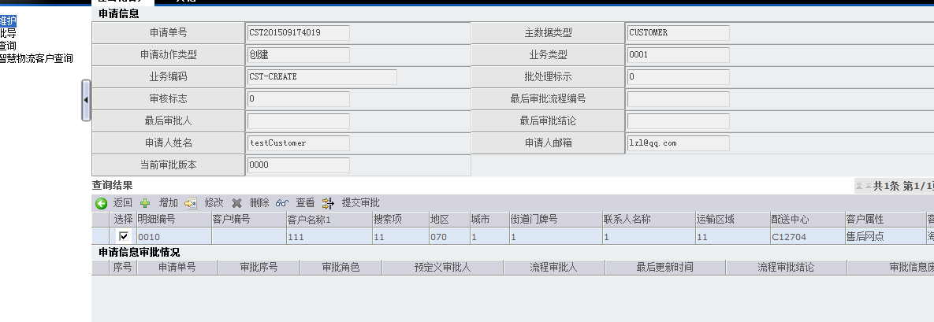
页面

功能详解 | 增加 | 增加一条申请单信息
 |  | 跳转到申请单信息详细界面
 | 删除 | 删除一条申请单记录

 | 修改 | 跳转到修改页面 逻辑与增加类似
 |  | 判断是否已经提交审批，如果是，提示不能修改
 | 提交审批 | 提交到审批流程中

申请维护详细界面
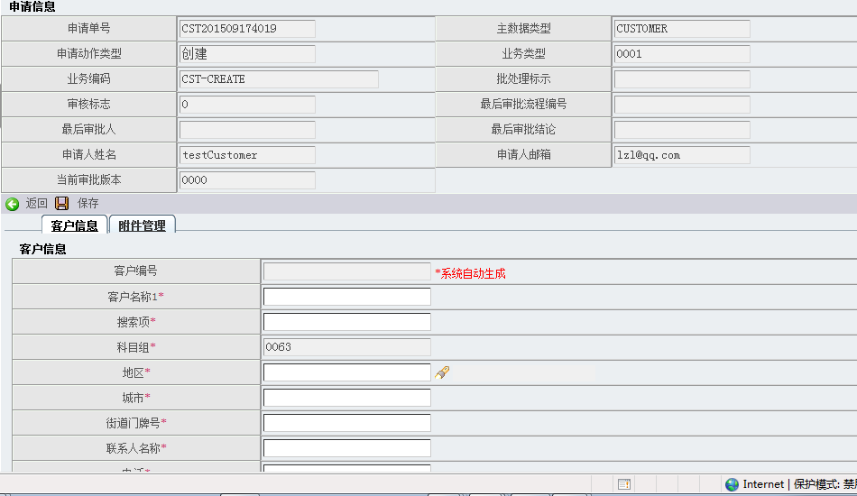

保存 | 页面逻辑： 如果操作状态 opreateStatus 为更新（update 状态），并且没有勾选更 新内容，提示 请在需要更新的字段前面打勾选中！ 保存成功之后，跳转到 申请维护清单界面 后台逻辑： 保存数据后，调用生成排序码的存储过程逻辑

申请导入
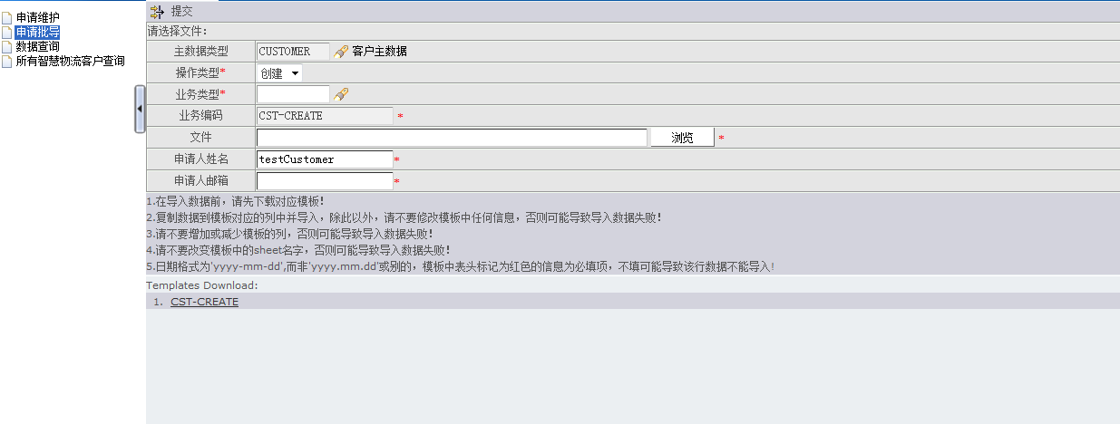

导入数据 直接生成申请单

所有智慧物流客户查询
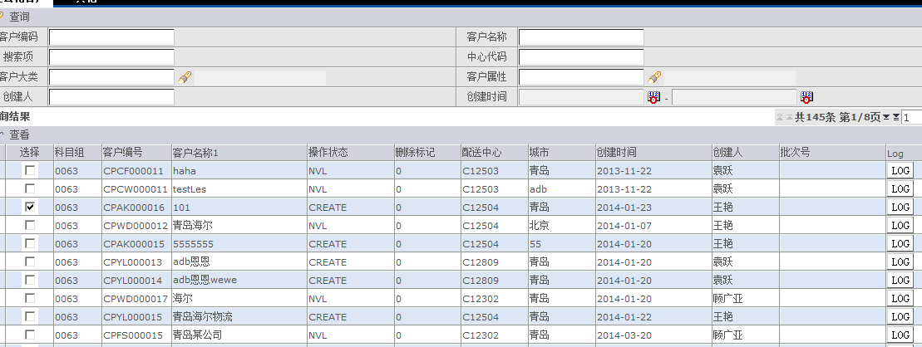
页面

 | 查询 | 输入条件 查询数据
 |  | 查找所有来源系统SOURCE_SYSTEM 为3PL的客户
 | 查看 | 跳转到客户的基本信息展示页面 无特殊逻辑

审批
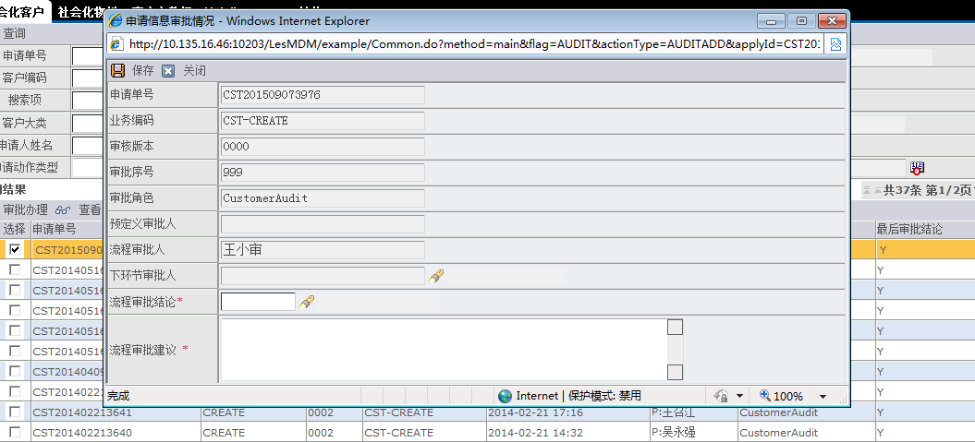
页面

 | 保存 | 提交审核结果
 |  | 1 如果有指定预定义审核人，校验当前用户是否是预定义审核人 如果不是 提示报错 3PLManager用户跳过该逻辑 2 保存页面参数保存至后台，调用存储过程 3 调用存储过程完毕，提示信息并调用回调函数

